选 择
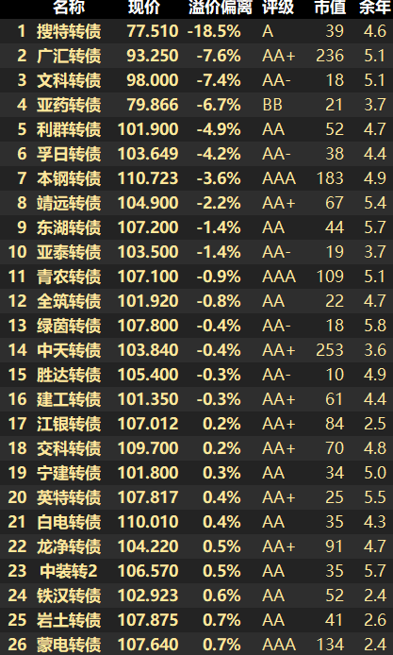
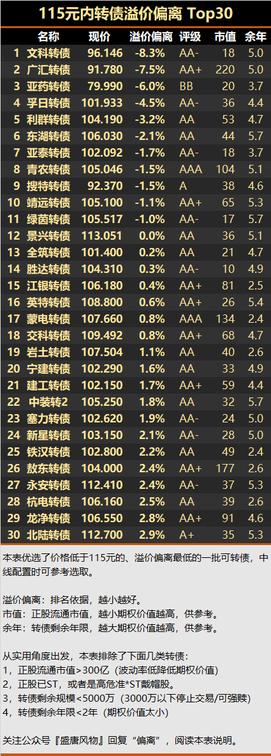
1、搜特转债，偏离-18%，收盘76.2
2、文科转债，偏离-7%，收盘98.0
3、亚药转债，偏离-7%，收盘80.0
4、广汇转债，偏离-6%，收盘93.2
5、本钢转债，偏离-6%，收盘104.0
6、鸿达转债，偏离-6%，收盘109.0
7、利群转债，偏离-5%，收盘101.0
8、孚日转债，偏离-4%，收盘103.6
9、靖远转债，偏离-3%，收盘103.1

